问题
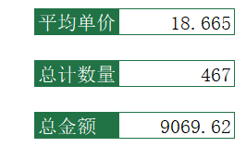
 |  | 课后小练习

任务：
 | 将数据表中“C2:C21”区域命名为“单价”、“D2:D21”区域命名为“数量”，“E2:E21”区域命名为“金额”，
 | 引用名称完成计算，结果见下图。

